상품제안서
리앤코 소프트 검(잇몸케어/임플란트용) | 상품코드: S39696

 |  |  |  |  |  |  | 02-713-8555 | www.synergygift.co.kr
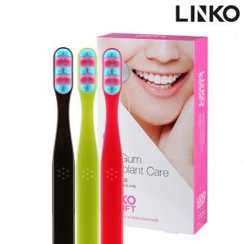

【상세/제작정보】

【인쇄/포장옵션】 | / 포장불가능

【공급단가】 | 수량 | 50~ | 100~ | 300~ | 500~ | 1,000~
*VAT별도 | 핑크 | 7,020원 | 6,910원 | 6,750원 | 6,480원 | 6,210원
 | 그린 | 7,020원 | 6,910원 | 6,750원 | 6,480원 | 6,210원
 | 다크브라운 | 7,020원 | 6,910원 | 6,750원 | 6,480원 | 6,210원

【상품 URL】 | https://www.synergygift.co.kr:443/src/goods_detail.php?gdno=39696

